塩竈市位置図
塩竈市位置図
 | （令和３年３月３１日現在宮城県地図）
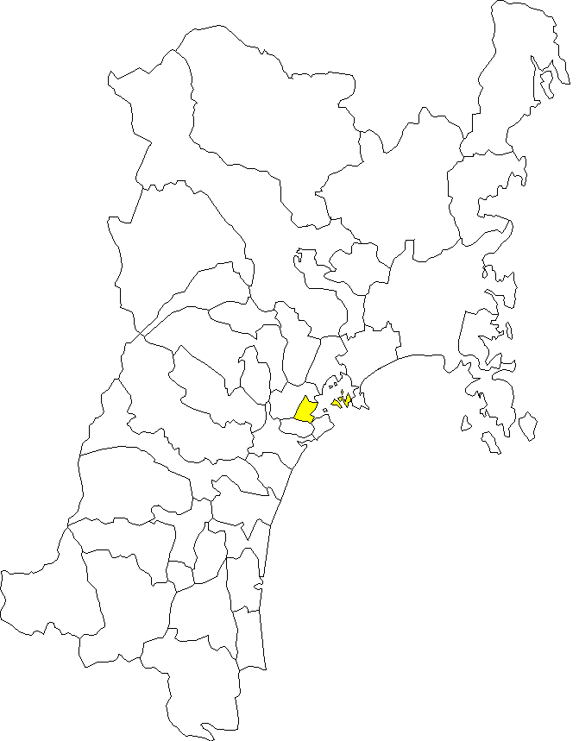

気仙沼市

栗原市

南三陸町

登米市

加美町
大崎市

涌谷町
色麻町
美里町
石巻市
大衡村
女川町
大和町
大郷町
東松島市
松島町
富谷市
利府町
泉区
仙台市
青葉区
七ヶ浜町
塩竈市
宮城野区
多賀城市
太白区
川崎町
若林区
・市役所の位置
東経 141度 1分31秒
北緯 38度18分41秒
標高 3.5m
・アクセス
ＪＲ仙石線 仙台駅より本塩釜駅まで
普通列車で約26分
ＪＲ東北本線 仙台駅より塩釜駅まで
普通列車で約17分
自動車 仙台市街から約30分
三陸自動車道利府塩釜I.C.
名取市
村田町
蔵王町
岩沼市
柴田町

 | 東経
大河
原町
亘理町

七ヶ宿町
白石市
角田市
山元町

丸森町

